Log Produk
Foto Produk | Tanggal | Jam | Shift | Warna Produk
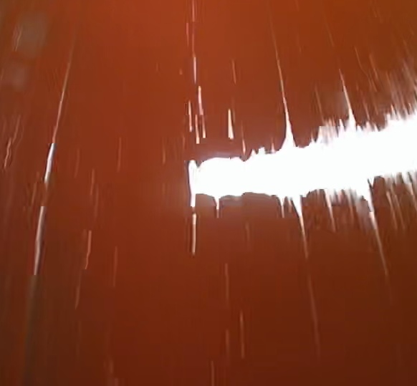 | 2026-03-06 | 07:30:00 | Shift 1 (07:00-15:00) | merah
 | 2026-03-06 | 08:00:00 | Shift 1 (07:00-15:00) | merah
 | 2026-03-06 | 11:00:00 | Shift 1 (07:00-15:00) | merah
 | 2026-03-06 | 13:30:00 | Shift 1 (07:00-15:00) | merah
 | 2026-03-06 | 14:00:00 | Shift 1 (07:00-15:00) | merah
 | 2026-03-06 | 14:30:00 | Shift 1 (07:00-15:00) | merah

